Solicitud gráfica
 | Área: | Ciencias Naturales |  |  | Fecha:
 | Grado: | 6 |  |  | 2015-10-30
 | Título del tema: | La nutrición de los seres vivos |  |  | ¿Cuaderno de estudio o recurso? | Recurso
 | Editor: | Diego Molina |  |  | Motor del recurso | F8

 | Código guión o recurso: | CN_06_04_REC130 | ← Para determinar este código, visite la hoja de Ayuda
 |  |  |  |  | ESPECIFICACIÓN DE ARCHIVOS A ENTREGAR
Núm. | Archivo Shutterstock o ruta en web | Imagen para: | Tipo | Ubicación de la imagen en el recurso F8 | Nombre imagen SMALL | Tamaño imagen SMALL | Nombre imagen ZOOM | Tamaño imagen ZOOM | Descripción | Observaciones
IMG01 | 104022737 | Recurso F8 | Ilustración | Contenido | CN_06_04_REC130_IMG01.jpg | 643 x 450 px |  |  | Transporte en membrana celular | Está imagen ya está en el cuaderno de estudio, utilizar la misma imagen. IMG08 (Tener en cuenta de rellenar bien, en color verde, la molécula que está al lado de las palabras 1. Difusión simple. Y realizar el cambio de las palabras Bomba de proteína por Proteína de membrana)
IMG02 | 104022737 | Recurso F8 | Ilustración | Contenido | CN_06_04_REC130_IMG02.jpg | 643 x 450 px |  |  | Transporte en membrana celular | 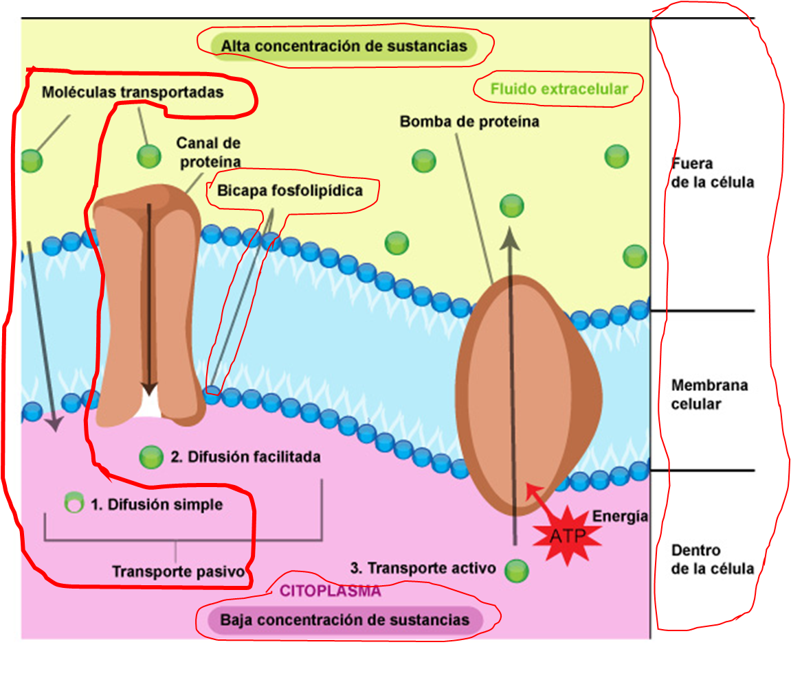 Iluminar lo relacionado con la difusión simple. Por lo tanto iluminar lo siguiente: Las palabras: Transporte pasivo 1. Disusión simple Moléculas transportadas En la imagen se muestra con encerramiento en color rojo lo que se debe ilumnar. Tanto en esta imagen como en las dos siguientes (img03 e Img04) iluminar las palabras en común con las respetivas lineas de señalaiento: Bicapa fosfolipídica, Fluido extracelular, Fuera de la célula, Membrana celular, Dentro de la célula, Alta conecntración de sustancias, Baja concentración de sustancias, Citoplasma
IMG03 | 104022737 | Recurso F8 | Ilustración | Contenido | CN_06_04_REC130_IMG03.jpg | 643 x 450 px |  |  | Transporte en membrana celular | 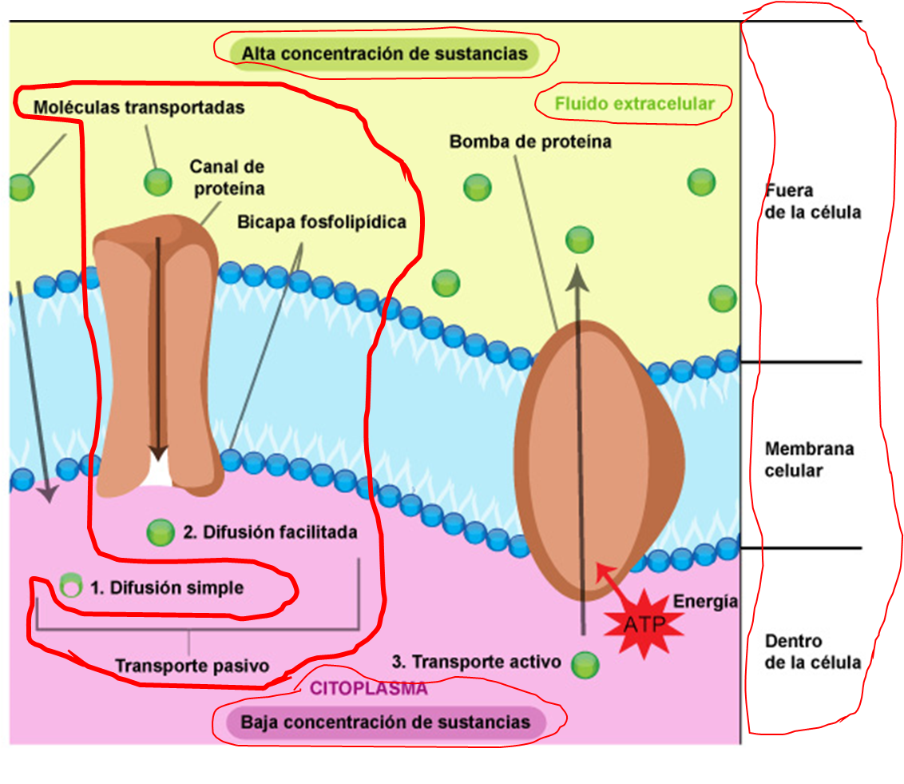 Iluminar lo relacionado a difusión facilitada encerrado en rojo en la imagen y las palabras en común.
IMG04 | 104022737 | Recurso F8 | Ilustración | Contenido | CN_06_04_REC130_IMG04.jpg | 643 x 450 px |  |  | Transporte en membrana celular | 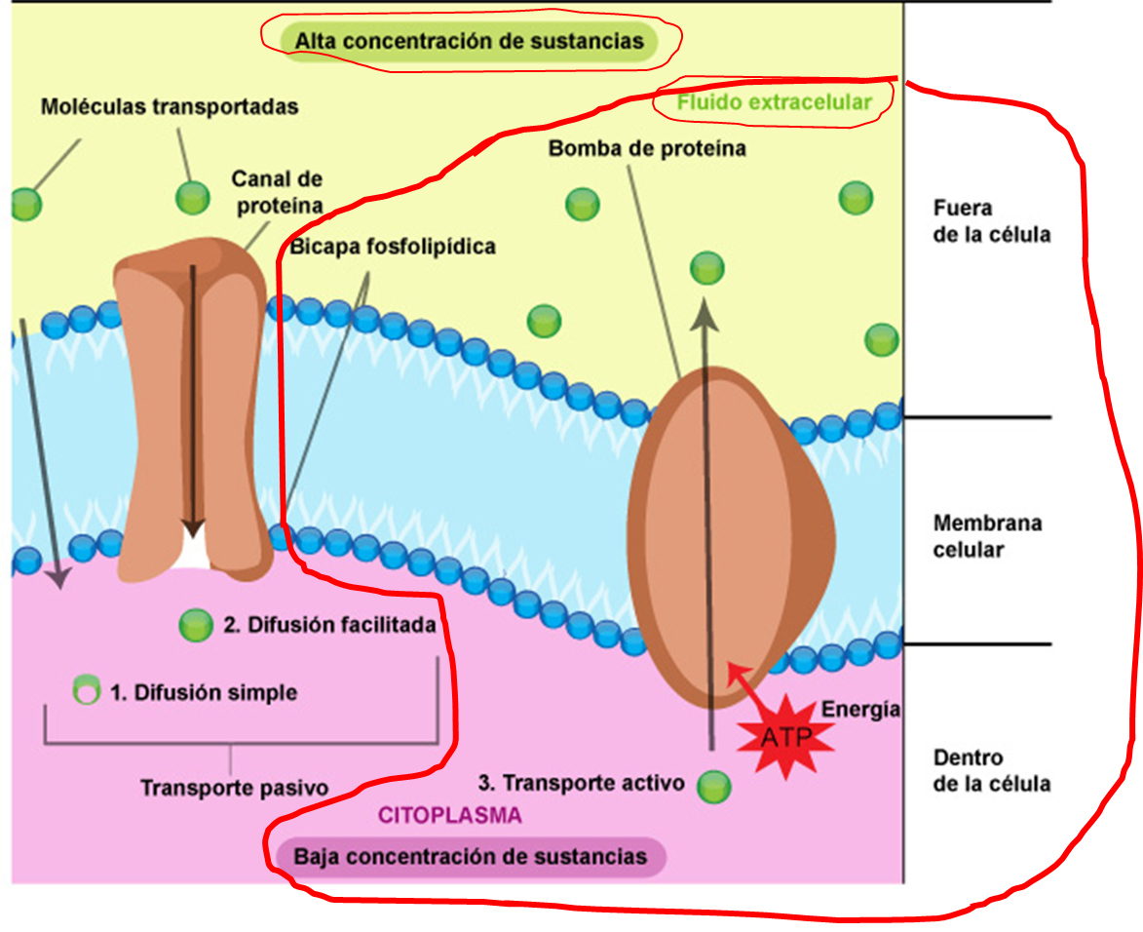 Iluminar lo relacionado con el transporte activo encerrado en rojo y las palabras en común.

